Agentes
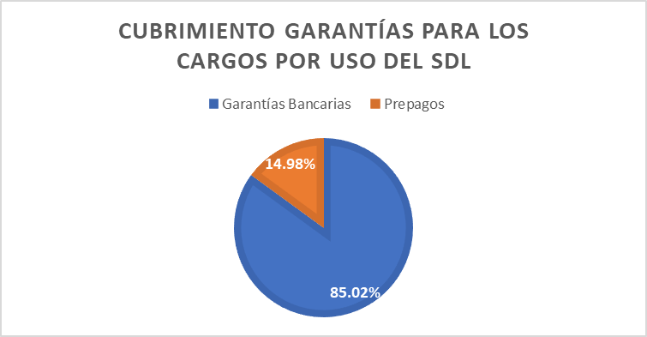
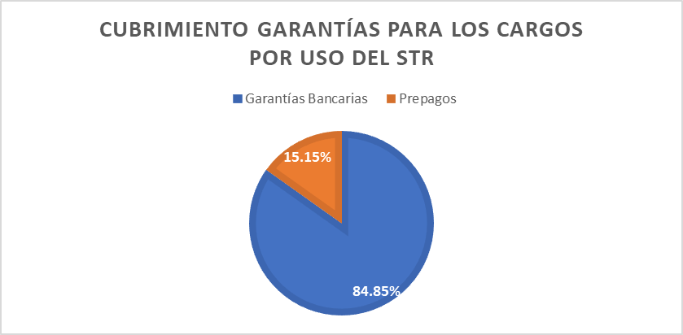
 | Informe Anual de Operación y Mercado 2022
 | Garantías STR
Tipo de cobertura | Garantías solicitadas
Bancarias | $413,696,174,750
Prepago | $73,887,072,268

 | Garantías SDL
Tipos de Garantías | Garantías solicitadas
Bancarias | $196,366,331,306
Prepago | $34,601,572,607

